Export
Media | Identifiants | Titre(s) | Dénominations | Statut au regard de la collection | Domaine | Dimensions
 | D2015.1.23 | Lémurien naturalisé | animal empaillé /OBJET SCIENTIFIQUE OU PEDAGOGIQUE/animal empaillé | Déposé | sciences naturelles /domaine disciplinaire/sciences naturelles | H. cm 39,5 l. cm 18 L. cm 38
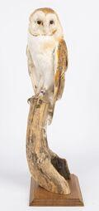 | 2016.0.193 | chouette effraie naturalisée | animal empaillé /OBJET SCIENTIFIQUE OU PEDAGOGIQUE/animal empaillé | Acquis | sciences naturelles /domaine disciplinaire/sciences naturelles | H. cm 52 l. cm 20 P. cm 15,5
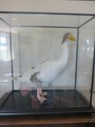 | CH.OB.2014.8.1 | Oie naturalisé | animal empaillé /OBJET SCIENTIFIQUE OU PEDAGOGIQUE/animal empaillé | Acquis | sciences naturelles /domaine disciplinaire/sciences naturelles | H. cm 84,5 l. cm 80,7 P. cm 41
 | 2016.0.184 | Goéland naturalisé | animal empaillé /OBJET SCIENTIFIQUE OU PEDAGOGIQUE/animal empaillé | Acquis | sciences naturelles /domaine disciplinaire/sciences naturelles | H. cm 48 l. cm 35,5 P. cm 60
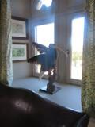 | 2016.0.178 | Chimère | animal empaillé /OBJET SCIENTIFIQUE OU PEDAGOGIQUE/animal empaillé | Acquis | sciences naturelles /domaine disciplinaire/sciences naturelles | H. cm 70 l. cm 28 P. cm 55
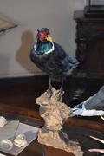 | CH.OB.2009.17 | chimère | animal empaillé /OBJET SCIENTIFIQUE OU PEDAGOGIQUE/animal empaillé | Acquis | sciences naturelles /domaine disciplinaire/sciences naturelles | H. cm 52 l. cm 22 P. cm 36
 | CH.OB.2013.7.1 | hermine naturalisée | animal empaillé /OBJET SCIENTIFIQUE OU PEDAGOGIQUE/animal empaillé | Acquis | sciences naturelles /domaine disciplinaire/sciences naturelles | H. cm 23,8 l. cm 38 P. cm 15
 | CH.OB.2013.7.4 | corneille naturalisée | animal empaillé /OBJET SCIENTIFIQUE OU PEDAGOGIQUE/animal empaillé | Acquis | sciences naturelles /domaine disciplinaire/sciences naturelles | H. cm 27 l. cm 34 P. cm 18
 | CH.OB.2013.7.3 | blaireau naturalisé | animal empaillé /OBJET SCIENTIFIQUE OU PEDAGOGIQUE/animal empaillé | Acquis | sciences naturelles /domaine disciplinaire/sciences naturelles | H. cm 38 l. cm 53 P. cm 60
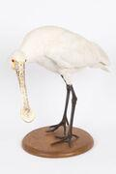 | CH.OB.2013.7.2 | Spatule naturalisée Spatule naturalisée Oui | animal empaillé /OBJET SCIENTIFIQUE OU PEDAGOGIQUE/animal empaillé | Acquis | sciences naturelles /domaine disciplinaire/sciences naturelles | H. cm 42 l. cm 35 P. cm 60
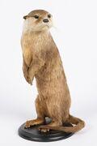 | CH.OB.2014.8.2 | Loutre naturalisée Loutre naturalisée Oui | animal empaillé /OBJET SCIENTIFIQUE OU PEDAGOGIQUE/animal empaillé | Acquis | sciences naturelles /domaine disciplinaire/sciences naturelles | H. cm 46 l. cm 30 P. cm 30
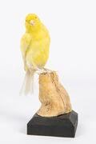 | 2016.0.194 | Canari naturalisé Canari naturalisé Oui | animal empaillé /OBJET SCIENTIFIQUE OU PEDAGOGIQUE/animal empaillé | Acquis | sciences naturelles /domaine disciplinaire/sciences naturelles | H. cm 16,5 l. cm 9 P. cm 9
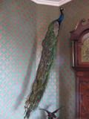 | CH.OB.2014.8 | Paon naturalisé Paon naturalisé Oui | animal empaillé /OBJET SCIENTIFIQUE OU PEDAGOGIQUE/animal empaillé | Acquis | sciences naturelles /domaine disciplinaire/sciences naturelles | H. cm 180 l. cm 70 P. cm 80

